Лист2
 |  |  |  |  |  | 660049, Красноярск, Сурикова, 12
 |  |  |  |  |  | 8 (391) 227-72-69
 |  |  |  |  |  | torg1@ionessi.ru
ЗИМА 2022 МУЖСКАЯ

№ |  | АРТИКУЛ | ФОТО | ОПИСАНИЕ |  |  | РАЗМЕРЫ | ЦЕНА | ССЫЛКА ФОТО
1 | Ботинки | 9-3873-041 |  | Цвет: | Чёрный |  | 41-2 | 3470 | https://ionessi.ru/upload/medialibrary/3be/feqes2yqklzabrctu3i8kzoxdwc7j7m3/9_3873_041_1.jpg
 |  |  |  | Верх: | Кожа
 |  |  |  | Подклад: | Нат.Мех
 |  |  |  | Подошва: | ТЭП
 |  |  |  | Голенище: |  | см.
 |  |  |  | Каблук: |  | см.
 |  |  |  | Молния
 |  |  |  | Дополнит. | Шнурки
2 | Ботинки | 9-3931-041 | 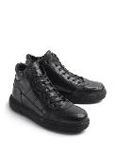 | Цвет: | Черный |  | ПРОДАНА |  | https://ionessi.ru/upload/medialibrary/17d/3462yo58ea59fxnjyw7kn2q191j4m37x/9_3931_041_1.jpg
 |  |  |  | Верх: | Кожа
 |  |  |  | Подклад: | Нат.Мех
 |  |  |  | Подошва: | ТЭП
 |  |  |  | Голенище: |  | см.
 |  |  |  | Каблук: |  | см.
 |  |  |  | Молния | Есть
 |  |  |  | Дополнит. | Шнурки
3 | Ботинки | 9-3913-442 | 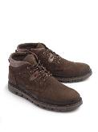 | Цвет: | Коричневый |  | ПРОДАНА |  | https://ionessi.ru/upload/medialibrary/a00/eccksahsuue2ioq6diojzleiuytglzwr/9_3913_442_1.jpg
 |  |  |  | Верх: | Нубук
 |  |  |  | Подклад: | Нат.Мех
 |  |  |  | Подошва: | ТЭП
 |  |  |  | Голенище: |  | см.
 |  |  |  | Каблук: |  | см.
 |  |  |  | Молния
 |  |  |  | Дополнит.
4 | Ботинки | 9-3928-041 | 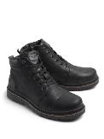 | Цвет: | Чёрный |  | 40-2 | 5150 | https://ionessi.ru/upload/medialibrary/d54/34c7nd4lv0dv3qct6oy36ez05mcad7wa/9_3928_041_1.jpg
 |  |  |  | Верх: | Кожа
 |  |  |  | Подклад: | Нат.Мех
 |  |  |  | Подошва: | ТЭП
 |  |  |  | Голенище: |  | см.
 |  |  |  | Каблук: |  | см.
 |  |  |  | Молния | Есть
 |  |  |  | Дополнит. | Шнурки
5 | Ботинки | 9-3932-441 | 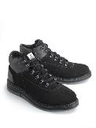 | Цвет: | Чёрный |  | 41.42 | 5200 | https://ionessi.ru/upload/medialibrary/761/cnf6cghsm6dz3cpy3syvvy91ftsgmruf/9_3932_441_1.jpg
 |  |  |  | Верх: | Нубук
 |  |  |  | Подклад: | Нат.Мех
 |  |  |  | Подошва: | ТЭП
 |  |  |  | Голенище: |  | см.
 |  |  |  | Каблук: |  | см.
 |  |  |  | Молния
 |  |  |  | Дополнит.
6 | Ботинки | 9-3933-041 | 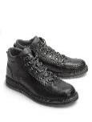 | Цвет: | Черный |  | ПРОДАНА |  | https://ionessi.ru/upload/medialibrary/03e/n2182byp58txp4zizb0p3cqqmeikc2ma/9_3933_041_1.jpg
 |  |  |  | Верх: | Кожа
 |  |  |  | Подклад: | Нат.Мех
 |  |  |  | Подошва: | ТЭП
 |  |  |  | Голенище: |  | см.
 |  |  |  | Каблук: |  | см.
 |  |  |  | Молния | Есть
 |  |  |  | Дополнит.
7 | п/сапоги | 9-2271-041 | 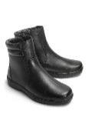 | Цвет: | Чёрный |  | 40, 41, 42, 43, 44, 45, 46 | 5950 | https://ionessi.ru/upload/medialibrary/cc1/9ata1k3p4cbg9nxp9wylvlidyz1fx3fl/9_2271_041.jpg
 |  |  |  | Верх: | Кожа
 |  |  |  | Подклад: | Нат.Мех
 |  |  |  | Подошва: | ТЭП
 |  |  |  | Голенище: |  | см.
 |  |  |  | Каблук: |  | см.
 |  |  |  | Молния
 |  |  |  | Дополнит.
8 | Ботинки | 9-3888-441 | 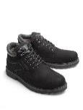 | Цвет: | Черный |  | 40, 41-2 | 5200 | https://ionessi.ru/upload/medialibrary/8c8/w07v88haopm9vnmeyf0niqy75zgld4vj/9_3888_441_1.jpg
 |  |  |  | Верх: | Нубук
 |  |  |  | Подклад: | Нат.Мех
 |  |  |  | Подошва: | ТЭП
 |  |  |  | Голенище: |  | см.
 |  |  |  | Каблук: |  | см.
 |  |  |  | Молния | Есть
 |  |  |  | Дополнит. | Шнурки
9 | Ботинки | 9-3888-442 | 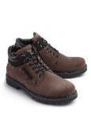 | Цвет: | Коричневый |  | 42 | 5200 | https://ionessi.ru/upload/medialibrary/918/v0r0edy5b8y7oknnrnum669x2hxmp4nv/9_3888_442_1.jpg
 |  |  |  | Верх: | Нубук
 |  |  |  | Подклад: | Нат.Мех
 |  |  |  | Подошва: | ТЭП
 |  |  |  | Голенище: |  | см.
 |  |  |  | Каблук: |  | см.
 |  |  |  | Молния | Есть
 |  |  |  | Дополнит. | Шнурки
10 | Ботинки | 9-3934-441 | 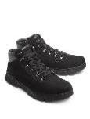 | Цвет: | Черный |  | 41, 42, 43-2, 44-2 | 5200 | https://ionessi.ru/upload/medialibrary/6e0/4cx8buru2swo7jt3av9slwafarhl6j3e/9_3934_441_1.jpg
 |  |  |  | Верх: | Нубук
 |  |  |  | Подклад: | Нат.Мех
 |  |  |  | Подошва: | ТЭП
 |  |  |  | Голенище: |  | см.
 |  |  |  | Каблук: |  | см.
 |  |  |  | Молния | Есть
 |  |  |  | Дополнит. | Шнурки
11 | Ботинки | 9-3930-041 | 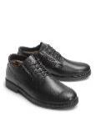 | Цвет: | Черный |  | 40, 41, 42, 43, 45 | 4250 | https://ionessi.ru/upload/medialibrary/735/7v2h2kwrwz0cmdlk1nknqo5p97z7yz2w/9_3930_041_1.jpg
 |  |  |  | Верх: | Кожа
 |  |  |  | Подклад: | Нат.Мех
 |  |  |  | Подошва: | ТЭП
 |  |  |  | Голенище: |  | см.
 |  |  |  | Каблук: |  | см.
 |  |  |  | Молния
 |  |  |  | Дополнит.
12 | Ботинки | 9-3946-021 | 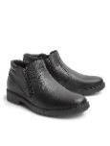 | Цвет: | Черный |  | 43, 44, 45 | 4300 | https://ionessi.ru/upload/medialibrary/1f8/hwgd3t8r2rs5qasixw50y3qmgznw2uvw/9_3946_021_1.jpg
 |  |  |  | Верх: | Кожа
 |  |  |  | Подклад: | Ворсин
 |  |  |  | Подошва: | ТЭП
 |  |  |  | Голенище: |  | см.
 |  |  |  | Каблук: |  | см.
 |  |  |  | Молния | Есть
 |  |  |  | Дополнит.
13 | Ботинки | 9-3945-041 | 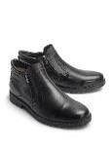 | Цвет: | Черный |  | 40, 41, 42, 43, 44, 45 | 4800 | https://ionessi.ru/upload/medialibrary/91a/3nrxkdb18niatyq4dvch3uagpmjmmzpf/9_3945_041_1.jpg
 |  |  |  | Верх: | Кожа
 |  |  |  | Подклад: | Нат.Мех
 |  |  |  | Подошва: | ТЭП
 |  |  |  | Голенище: |  | см.
 |  |  |  | Каблук: |  | см.
 |  |  |  | Молния | Есть
 |  |  |  | Дополнит.
14 | п/сапоги | 9-3942-041 | 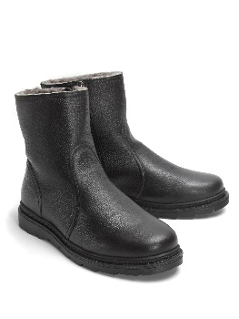 | Цвет: | Черный |  | 40, 41, 42, 43, 44, 45 | 5500 | https://ionessi.ru/upload/medialibrary/14e/nuy3vmbdm8z2bhxrkta3dtwdgdev745x/9_3942_041_1.jpg
 |  |  |  | Верх: | Кожа
 |  |  |  | Подклад: | Нат.Мех
 |  |  |  | Подошва: | ТЭП
 |  |  |  | Голенище: |  | см.
 |  |  |  | Каблук: |  | см.
 |  |  |  | Молния | Есть
 |  |  |  | Дополнит.
15 | п/сапоги | 9-3944-041 | 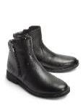 | Цвет: | Черный |  | 40, 41, 42, 43, 44, 45 | 5300 | https://ionessi.ru/upload/medialibrary/bdb/6vmidqu2v114wjj15p9lye0qda7tzwp3/9_3944_041_1.jpg
 |  |  |  | Верх: | Кожа
 |  |  |  | Подклад: | Нат.Мех
 |  |  |  | Подошва: | ТЭП
 |  |  |  | Голенище: |  | см.
 |  |  |  | Каблук: |  | см.
 |  |  |  | Молния | Есть
 |  |  |  | Дополнит.
16 | п/сапоги | 9-3943-041 | 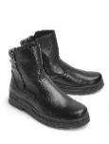 | Цвет: | Черный |  | 42 | 5300 | https://ionessi.ru/upload/medialibrary/578/4mhv31zywdlpcdcbxh8jea2t7jmjsk1j/9_3943_041_1.jpg
 |  |  |  | Верх: | Кожа
 |  |  |  | Подклад: | Нат.Мех
 |  |  |  | Подошва: | ТЭП
 |  |  |  | Голенище: |  | см.
 |  |  |  | Каблук: |  | см.
 |  |  |  | Молния | Есть
 |  |  |  | Дополнит.
17 | п/сапоги | 9-3943-042 | 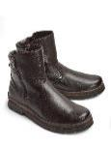 | Цвет: | Коричневый |  | 40, 41, 42, 43, 44, 45 | 5300 | https://ionessi.ru/upload/medialibrary/178/e176vet77b3vod0nzqdh5n3lqi8yzp08/9_3943_042_1.jpg
 |  |  |  | Верх: | Кожа
 |  |  |  | Подклад: | Нат.Мех
 |  |  |  | Подошва: | ТЭП
 |  |  |  | Голенище: |  | см.
 |  |  |  | Каблук: |  | см.
 |  |  |  | Молния | Есть
 |  |  |  | Дополнит.
18 | Ботинки | 9-3888-041 | 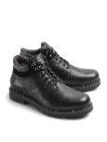 | Цвет: | Черный |  | 40, 41, 42, 43-2 | 5200 | https://ionessi.ru/upload/medialibrary/9e6/ut4keskkvqj4ipmud5pbhj85e40rugyn/9_3888_041_1.jpg
 |  |  |  | Верх: | Кожа
 |  |  |  | Подклад: | Нат.Мех
 |  |  |  | Подошва: | ТЭП
 |  |  |  | Голенище: |  | см.
 |  |  |  | Каблук: |  | см.
 |  |  |  | Молния | Есть
 |  |  |  | Дополнит. | Шнурки
19 | Ботинки | 9-3948-041 | 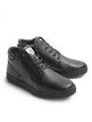 | Цвет: | Черный |  | 40, 41, 42, 43, 44, 45 | 4700 | https://ionessi.ru/upload/medialibrary/00f/ouogmlpot2v6p31pkfan2u369vftd29v/9_3948_041_1.jpg
 |  |  |  | Верх: | Кожа
 |  |  |  | Подклад: | Нат.Мех
 |  |  |  | Подошва: | ТЭП
 |  |  |  | Голенище: |  | см.
 |  |  |  | Каблук: |  | см.
 |  |  |  | Молния | Есть
 |  |  |  | Дополнит. | Шнурки
20 | Ботинки | 9-3933-042 | 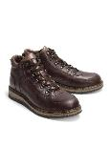 | Цвет: | Коричневый |  | 45-3 | 5350 | https://ionessi.ru/upload/medialibrary/42a/t10yuclix0ek7h3wp7sii2eh1timrlc2/9_3933_042_1.jpg
 |  |  |  | Верх: | Кожа
 |  |  |  | Подклад: | Нат.Мех
 |  |  |  | Подошва: | ТЭП
 |  |  |  | Голенище: |  | см.
 |  |  |  | Каблук: |  | см.
 |  |  |  | Молния | Есть
 |  |  |  | Дополнит.
21 | п/сапоги | 9-1312-041 | 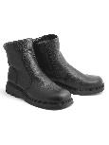 | Цвет: | Чёрный |  | '42, 44-3 | 4500 | https://ionessi.ru/upload/medialibrary/270/781r6opitksbjyp7jtbec9w4a6zh8n32/9_1312_041_1.jpg
 |  |  |  | Верх: | Кожа
 |  |  |  | Подклад: | Нат.Мех
 |  |  |  | Подошва: | ТЭП
 |  |  |  | Голенище: |  | см.
 |  |  |  | Каблук: |  | см.
 |  |  |  | Молния | Есть
 |  |  |  | Дополнит.
22 | Ботинки | 9-3913-041 | 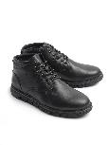 | Цвет: | Чёрный |  | 40, 41, 42, 43, 44, 45 | 5500 | https://ionessi.ru/upload/medialibrary/d9c/5gy4gro4e55e4am57o0sk2opwignaubh/9_3913_041_1.jpg
 |  |  |  | Верх: | Кожа
 |  |  |  | Подклад: | Нат.Мех
 |  |  |  | Подошва: | ТЭП
 |  |  |  | Голенище: |  | см.
 |  |  |  | Каблук: |  | см.
 |  |  |  | Молния | Есть
 |  |  |  | Дополнит.
23 | Ботинки | 9-3913-441 | 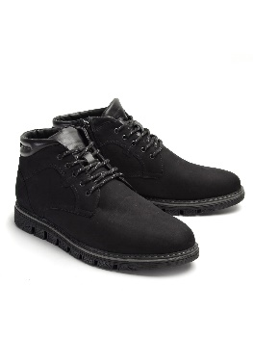 | Цвет: | Чёрный |  | 40, 41, 42, 43, 44, 45 | 5500 | https://ionessi.ru/upload/medialibrary/001/b892vwso3log4pw9i2dt0req599zy47q/9_3913_441_1.jpg
 |  |  |  | Верх: | Нубук
 |  |  |  | Подклад: | Нат.Мех
 |  |  |  | Подошва: | ТЭП
 |  |  |  | Голенище: |  | см.
 |  |  |  | Каблук: |  | см.
 |  |  |  | Молния | Есть
 |  |  |  | Дополнит.
24 | п/сапоги | 9-3909-041 (9-Е909-041) | 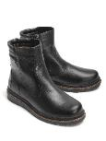 | Цвет: | Черный |  | 40, 41, 42, 43, 44, 45 | 5950 | https://ionessi.ru/upload/medialibrary/084/tdpyzk6y01ihgkbn8vnmdo9kjnpus2hq/9_3909_041_1.jpg
 |  |  |  | Верх: | Кожа
 |  |  |  | Подклад: | Нат.Мех
 |  |  |  | Подошва: | ТЭП
 |  |  |  | Голенище: |  | см.
 |  |  |  | Каблук: |  | см.
 |  |  |  | Молния | Есть
 |  |  |  | Дополнит.
25 | Ботинки | 9-3950-021 | 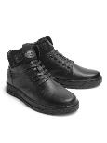 | Цвет: | Чёрный |  | 40, 41, 42, 43, 44, 45 | 5450 | https://ionessi.ru/upload/medialibrary/bd5/lp867q2e0wtlc9801rslsfhk9isf5f6p/9_3950_021_1.jpg
 |  |  |  | Верх: | Кожа
 |  |  |  | Подклад: | Ворсин
 |  |  |  | Подошва: | ТЭП
 |  |  |  | Голенище: |  | см.
 |  |  |  | Каблук: |  | см.
 |  |  |  | Молния | Есть
 |  |  |  | Дополнит.
26 | Ботинки | 9-3950-022 | 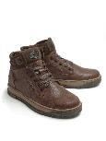 | Цвет: | Коричневый |  | 40-3, 41, 42, 43, 44, 45 | 5450 | https://ionessi.ru/upload/medialibrary/36f/6cb3hli3igtzrs46rybt2micz2dyn6xe/9_3950_022_1.jpg
 |  |  |  | Верх: | Кожа
 |  |  |  | Подклад: | Ворсин
 |  |  |  | Подошва: | ТЭП
 |  |  |  | Голенище: |  | см.
 |  |  |  | Каблук: |  | см.
 |  |  |  | Молния | Есть
 |  |  |  | Дополнит.
27 | п/сапоги | 9-3912-041 | 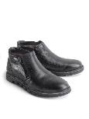 | Цвет: | Чёрный |  | 40, 41, 42, 43, 44, 45 | 6350 | https://ionessi.ru/upload/medialibrary/716/oskmxlqlmp3otrb75sprca7ur4xrh479/9_3912_041_1.jpg
 |  |  |  | Верх: | Кожа
 |  |  |  | Подклад: | Нат.Мех
 |  |  |  | Подошва: | ТЭП
 |  |  |  | Голенище: |  | см.
 |  |  |  | Каблук: |  | см.
 |  |  |  | Молния | Есть
 |  |  |  | Дополнит.
28 | Ботинки | 9-3929-041 | 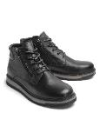 | Цвет: | Чёрный |  | 40, 41, 42, 43, 44 | 6150 | https://ionessi.ru/upload/medialibrary/f06/6oj4jcbqmjji3frewmxnz6cmtzupmhkr/9_3929_041_1.jpg
 |  |  |  | Верх: | Кожа
 |  |  |  | Подклад: | Нат.Мех
 |  |  |  | Подошва: | ТЭП
 |  |  |  | Голенище: |  | см.
 |  |  |  | Каблук: |  | см.
 |  |  |  | Молния | Есть
 |  |  |  | Дополнит. | Шнурки
29 | Ботинки | 9-3929-441 | 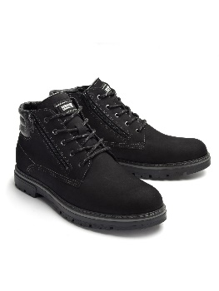 | Цвет: | Чёрный |  | 40, 41, 42, 43, 44 | 6150 | https://ionessi.ru/upload/medialibrary/438/2zbwkhraff2x7b9edqu6a5ued3pnut9z/9_3929_441_1.jpg
 |  |  |  | Верх: | Нубук
 |  |  |  | Подклад: | Нат.Мех
 |  |  |  | Подошва: | ТЭП
 |  |  |  | Голенище: |  | см.
 |  |  |  | Каблук: |  | см.
 |  |  |  | Молния | Есть
 |  |  |  | Дополнит. | Шнурки
30 | Ботинки | 9-3951-041 | 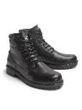 | Цвет: | Чёрный |  | 40, 41, 42, 43, 44, 45 | 5800 | https://ionessi.ru/upload/medialibrary/105/l963l5qrj76mgyaid1oy7z4ypkk656ee/9_3951_041_1.jpg
 |  |  |  | Верх: | Кожа
 |  |  |  | Подклад: | Нат.Мех
 |  |  |  | Подошва: | ТЭП
 |  |  |  | Голенище: |  | см.
 |  |  |  | Каблук: |  | см.
 |  |  |  | Молния | Есть
 |  |  |  | Дополнит. | Шнурки
31 | Ботинки | 9-1608-021 | 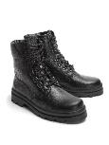 | Цвет: | Чёрный |  | 39-6, 40-6, 41, 44-2, 45-2, 46 | 4050 | https://ionessi.ru/upload/medialibrary/893/zmv6kq6wi5c5nz52i13fzyfm8ifohe4w/9_1608_021_1.jpg
 |  |  |  | Верх: | Кожа
 |  |  |  | Подклад: | Ворсин
 |  |  |  | Подошва: | ТЭП
 |  |  |  | Голенище: |  | см.
 |  |  |  | Каблук: |  | см.
 |  |  |  | Молния | Нет
 |  |  |  | Дополнит. | Шнурки
32 | Ботинки | 9-Е608-041 | 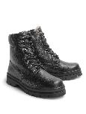 | Цвет: | Чёрный |  | 39, 40, 41, 42, 43-3, 46 | 4700 | https://ionessi.ru/upload/medialibrary/024/ml99udnnelvzemhvdu9pig4mpol782ji/9_1608_041_1.jpg
 |  |  |  | Верх: | Кожа
 |  |  |  | Подклад: | Нат.Мех
 |  |  |  | Подошва: | ТЭП
 |  |  |  | Голенище: |  | см.
 |  |  |  | Каблук: |  | см.
 |  |  |  | Молния | Нет
 |  |  |  | Дополнит. | Шнурки
33 | Ботинки | 9-3951-441 | 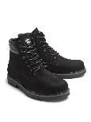 | Цвет: | Чёрный |  | 40, 41, 42, 43, 44, 45 | 5800 | https://ionessi.ru/upload/medialibrary/ac6/1fxn42yv951lzm3j5fk5dvpgul1yfdq4/9_3951_441_1.jpg
 |  |  |  | Верх: | Нубук
 |  |  |  | Подклад: | Нат.Мех
 |  |  |  | Подошва: | ТЭП
 |  |  |  | Голенище: |  | см.
 |  |  |  | Каблук: |  | см.
 |  |  |  | Молния | Есть
 |  |  |  | Дополнит. | Шнурки
34 | Ботинки | 9-3953-041 | 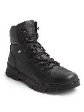 | Цвет: | Чёрный |  | 40, 41, 42, 43, 44, 45 | 6800 | https://ionessi.ru/upload/medialibrary/c32/2o7ehag2totdzrcz2io0yo0iyyv8721n/9_3953_041_1.jpg
 |  |  |  | Верх: | Кожа
 |  |  |  | Подклад: | Нат.Мех
 |  |  |  | Подошва: | ТЭП
 |  |  |  | Голенище: |  | см.
 |  |  |  | Каблук: |  | см.
 |  |  |  | Молния | Есть
 |  |  |  | Дополнит. | Шнурки
35 | Ботинки | 9-3953-441 | 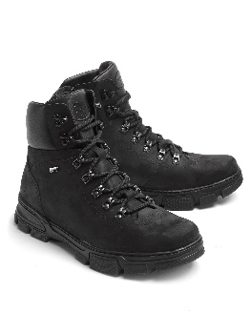 | Цвет: | Чёрный |  | 40, 41, 42, 43, 44, 45 | 6800 | https://ionessi.ru/upload/medialibrary/6d5/6l0ouscyjd8bgvamd1w166nk4f3wve3u/9_3953_441_1.jpg
 |  |  |  | Верх: | Кожа
 |  |  |  | Подклад: | Нат.Мех
 |  |  |  | Подошва: | ТЭП
 |  |  |  | Голенище: |  | см.
 |  |  |  | Каблук: |  | см.
 |  |  |  | Молния | Есть
 |  |  |  | Дополнит. | Шнурки
36 | Ботинки | 9-3954-041 | 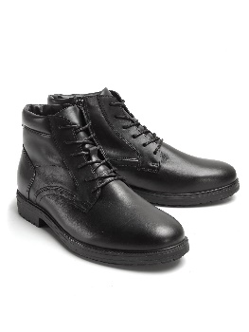 | Цвет: | Чёрный |  | 40, 41, 42, 43, 44, 45 | 5500 | https://ionessi.ru/upload/medialibrary/116/8ba2x60jpvjc8z6d429qu2j1fh10cm3t/9_3954_041_1.jpg
 |  |  |  | Верх: | Кожа
 |  |  |  | Подклад: | Нат.Мех
 |  |  |  | Подошва: | ТЭП
 |  |  |  | Голенище: |  | см.
 |  |  |  | Каблук: |  | см.
 |  |  |  | Молния | Есть
 |  |  |  | Дополнит. | Шнурки

